1. Scada TSQD (chốt 22.7.21)
BẢNG PQC CÁC SẢN PHẨM (THÔNG SỐ QUANG ĐIỆN)
STT | Tên sản phẩm | Mã SAP | Điện áp (VAC) |  | Dòng điện vào AC | Công suât (W) |  | Hệ số công suất (PF) | Điện áp trên module LED (VDC) |  | Dòng ra ML LED (mA) |  | Hiệu suất điện
 |  |  | Min | Max | mA | Min | Max |  | Min | Max | Min | Max | %
1 | Driver Bulb A60 8W V1 TC | 00037845 | 218 | 222 | ≤ 90 | 7.2 | 8.8 | ≥ 0.45 | 55 | 65 | 112 | 123 | ≥ 86
2 | Driver TR100/20W.EV TC V1 | 00032982 | 218 | 222 | ≤ 250 | 19.0 | 22 | ≥ 0.45
3 | Driver BD M26 600/20W V1 TC | 00035647 | 218 | 222 | ≤ 280 | 18.0 | 22 | ≥ 0.45 | 118 | 142 | 135 | 155 | ≥ 90
4 | Driver BD M26 1200/40W V1 TC | 00035625 | 218 | 222 | ≤ 550 | 36.0 | 44 | ≥ 0.45 | 118 | 142 | 270 | 310 | ≥ 90
5 | Driver BD M36L 120/40W TC | 00029051 | 218 | 222 | ≤ 450 | 36.0 | 44 | ≥ 0.45 | 118 | 140 | 280 | 320 | ≥ 92
6 | Bộ Driver LED dây DR-LD01 60W(12VDC) | 00039782 | 218 | 222 | ≤ 160 | 11.5 | 14.5 | ≥ 0.45
7 | Driver AT02-10 ĐM 9W IC BP2863SJ-TC | 00039558 | 218 | 222 | ≤ 110 | 7.6 | 9.9 | ≥ 0.45 | 64 | 76 | 106 | 118 | ≥ 85
8 | Driver AT10 ĐM 12W IC BP2863SJ(SS)-TC | 00041093 | 218 | 222 | ≤ 160 | 10.8 | 13.2 | ≥ 0.45 | 81 | 96 | 118 | 131 | ≥ 85
9 | Driver AT06L 5W IC BP2861BJ-TC | 00039479 | 218 | 222 | ≤ 65 | 4.2 | 5.5 | ≥ 0.45 | 47 | 58 | 80 | 90 | ≥ 90
10 | Driver Downlight 15W KC-TC | 00022963 | 218 | 222 | ≤ 200 | 14.4 | 17.6 | ≥ 0.45 | 67 | 79 | 190 | 210 | ≥ 90
11 | Driver D AT04L 155/16W -TC- Giắc (EPC13) | 00027236 | 218 | 222 | ≤ 200 | 14.4 | 17.6 | ≥ 0.45 | 67 | 79 | 190 | 210 | ≥ 90
12 | Driver AT04L 7W-9W DE-TC | 00029031 | 218 | 222 | ≤ 90 | 6.0 | 7.7 | ≥ 0.45 | 40 | 50 | 132 | 146 | ≥ 85
13 | Driver AT04-10 7W IC BP2863SJ(DE)-TC | 00040386 | 218 | 222 | ≤ 90 | 6.4 | 7.7 | ≥ 0.45 | 55 | 65 | 101 | 112 | ≥ 85
14 | Driver AT04-10 9W IC BP2863SJ(DE)-TC | 00040388 | 218 | 222 | ≤ 110 | 8.3 | 9.9 | ≥ 0.45 | 73 | 85 | 97 | 108 | ≥ 85
15 | Driver AT04 12W IC BP2863SJ(DE)-TC | 00040390 | 218 | 222 | ≤ 160 | 10.8 | 13.2 | ≥ 0.45 | 97 | 114 | 97 | 108 | ≥ 85
16 | Driver AT06L 7W-9W DE-TC | 00030784 | 218 | 222 | ≤ 90 | 6.0 | 7.7 | ≥ 0.45 | 40 | 50 | 132 | 146 | ≥ 85
17 | Driver AT10L CCT - 7W - DE V2-TC | 00040761 | 218 | 222 | ≤ 90 | 6.4 | 7.7 | ≥ 0.45 | 55 | 65 | 101 | 112 | ≥ 85
18 | Driver AT02-10 ĐM 7W IC BP2863SJ(DE)-TC | 00040392 | 218 | 222 | ≤ 90 | 6.4 | 7.7 | ≥ 0.45 | 55 | 65 | 101 | 112 | ≥ 85
19 | Driver AT02-10 ĐM 9W IC BP2863SJ(DE)-TC | 00040394 | 218 | 222 | ≤ 110 | 8.3 | 9.9 | ≥ 0.45 | 73 | 85 | 97 | 108 | ≥ 85
20 | Driver AT10 ĐM 12W IC BP2863SJ(DE)-TC | 00040396 | 218 | 222 | ≤ 160 | 10.8 | 13.2 | ≥ 0.45 | 97 | 114 | 97 | 108 | ≥ 85
21 | Driver panel 7W-DE-TC | 00039185 | 218 | 222 | ≤ 90 | 6.0 | 7.7 | ≥ 0.45 | 85 | 95 | 61 | 68 | ≥ 85
22 | Driver panel 7W-DE V2-TC | 00041068 | 218 | 222 | ≤ 90 | 6.0 | 7.7 | ≥ 0.45 | 85 | 95 | 61 | 68 | ≥ 85
23 | Driver panel 12W-DE V2-TC | 00041072 | 218 | 222 | ≤ 160 | 10.8 | 13.2 | ≥ 0.45 | 84 | 99 | 114 | 126 | ≥ 85
24 | Driver panel CCT 9W-DE-TC | 00041471 | 218 | 222 | ≤ 120 | 7.4 | 9.9 | ≥ 0.45 | 126 | 148 | 51 | 57 | ≥ 85
25 | Driver panel CCT 12W-DE V2-TC | 00041079 | 218 | 222 | ≤ 160 | 10.5 | 12.5 | ≥ 0.45 | 74.5 | 78 | 126 | 140 | ≥ 85
26 | Driver PNL 320x1280-40W V1 KC TC | 00027769 | 218 | 222 | ≤ 300 | 38.0 | 42 | ≥ 0.9 | 30 | 42 | 988 | 1092
27 | Driver PNL 320x1280-50W V1 KC RD | 00018946 | 218 | 222 | ≤ 350 | 45.5 | 49 | ≥ 0.9 | 43.5 | 45 | 890 | 490
28 | Driver PNL 320x1280-50W CCT V1 KC TC | 00026890 | 218 | 222 | ≤ 350 | 45.5 | 49 | ≥ 0.9 | 43.5 | 45 | 890 | 490
29 | Driver CSD05L/30W TC V1 | 00023932 | 218 | 222 | ≤ 250 | 28.0 | 33 | ≥ 0.45 | 105 | 125 | 223 | 247 | ≥ 90
30 | Driver LED CSD02 40W (36W-V2 SC) | 00040779 | 218 | 222 | ≤ 450 | 36.0 | 44 | ≥ 0.95 | 31.8 | 37.5 | 964 | 1066
31 | Driver D HB02L 350/50W (V4-Buck) TC | 00026346 | 218 | 222 | ≤ 600 | 42.5 | 55 | ≥ 0.9 | 30 | 40 | 1140 | 1260 | ≥ 80
32 | Driver D HB03L 290/100W (V1-Boost) TC | 00027544 | 218 | 222 | ≤ 650 | 96.0 | 108 | ≥ 0.9 | 396 | 446 | 220 | 244
33 | Driver D HB03L 350/150W (V1-Boost-CTDA) TC | 00028946 | 218 | 222 | ≤ 1100 | 138.0 | 162 | ≥ 0.9 | 396 | 446 | 327 | 361
34 | Driver CSC 200W TAU CA (LLC) V1 TC | 00039696 | 218 | 222 | 850-900 | 190.0 | 200 | ≥ 0.9 | 100 | 104 | 1700 | 1750 | ≥ 90
35 | Driver D CP06L/100W V5 TC | 00023152 | 218 | 222 | ≤ 650 | 96.0 | 108 | ≥ 0.9 | 396 | 446 | 220 | 244
36 | Driver RL15-16-19 V2 TC | 00015630 | 218 | 222 | ≤ 50 | 4.0 | 5.5 | ≥ 0.45 | 28 | 34 | 114 | 126
37 | Driver ĐB 6W RL36 DIM+CCT-TC (PCB tích hợp) | 00034834 | 218 | 222 | ≤ 80 | 5.4 | 6.6 | ≥ 0.45 | 44 | 54 | 100 | 110 | ≥ 78
38 | Driver đèn chữ I 30W-V2 TC (580MM) | 00035257 | 219 | 221 | 172.5-287.5 | 20.5 | 24.5 | ≥ 0.5 | 150 | 170 | 123.5 | 136.5 | ≥ 90
39 | Driver đèn chữ X 50W-V2 TC (580MM) | 00035244 | 219 | 221 | 270-360 | 37.5 | 44 | ≥ 0.5 | 180 | 200 | 180.5 | 199.5 | ≥ 90
40 | Driver TRL06 20W V1 TC | 00041789 | 218 | 222 | ≤ 260 | 18.0 | 22 | ≥ 0.5 | 60 | 72 | 252 | 278 | ≥ 85
41 | Driver Downlight 90/7W LPF DIM CCT RF V1 TC | 00027814 | 218 | 222 | ≤ 120 | 6.0 | 8 | ≥ 0.45 | 28 | 33 | 180 | 200 | ≥ 78
42 | Driver Downlight 110/9W LPF DIM CCT RF V1 TC | 00028354 | 218 | 222 | ≤ 150 | 8.0 | 10 | ≥ 0.45 | 33 | 40 | 190 | 210 | ≥ 80
43 | Driver D PT04L ĐM 12W.BLE-TC | 00032423 | 218 | 222 | ≤ 220 | 10.8 | 13.2 | ≥ 0.45 | 70 | 86 |  | 135 | ≥ 80
44 | Driver P07 PANEL 40W.BLE V1 (DIM - CCT ) TC | 00031816 | 218 | 222 | ≤ 400 | 36.0 | 45 | ≥ 0.9 | 32 | 40 | 902 | 998 | ≥ 80
45 | Driver A60.PIR 9W V1 TC | 00041407 | 218 | 222 | ≤ 90 | 8.1 | 9.9 | ≥ 0.5
46 | Driver OC.01.WF V1 - TC | 00039539 | 218 | 222 | ≤ 15 |  | 1
47 | Driver đèn gương cảm biến G04.PIR 8W V2-TC | 00039236 | 218 | 222 | ≤ 105 | 7.1 | 8.8 | ≥ 0.5
48 | Đèn Led Bulb TR80N1/20W.H | B20_1234 | 218 | 222 | ≤ 250 | 19 | 22 | ≥ 0.5
49 | Đèn Led Bulb TR80N1/30W.H | B30_1234 | 218 | 222 | ≤ 370 | 29.2 | 32 | ≥ 0.5
50 | Bo den LED M66 1200/60W | 00047265 | 218 | 222 | ≤ 800 | 54.0 | 66 | ≥ 0.5 | 117 | 134 | 435 | 480 | ≥ 85
51 | Bo den LED M6W | xxxxxxx | 218 | 222 | ≤ 80 | 5.4 | 6.6 | ≥ 0.5 | 117 | 134 | 435 | 480 | ≥ 85
52 | M56 1200/40W | 00065095 | 218 | 222 | ≤ 350 | 36.0 | 44 | ≥ 0.5 | 115 | 140 | 280 | 315 | ≥ 85
53 | M56 600/20W | 00065106 | 218 | 222 | ≤ 170 | 18.0 | 22 | ≥ 0.5 | 120 | 140 | 137 | 152 | ≥ 85
A | Ghi chú: Ngành ĐTTĐ chốt với Ban HT CNTT (Hảo + Phú) theo bảng này phù hợp thực tế HT ngành đang áp dụng & Hệ thống xưởng. (Sheet 1. Scada TSQD (chốt 22.7.21))
Scada/ DASH BOARD | 1. Tên sản phẩm nhập kho + mã SAP đồng bộ theo KHSX đến khâu nhập kho tổ LR Drv LED (theo tên sản phẩm)
 | 2. Thông số đo 100% quá trình SX, nhập theo PQC tên sản phẩm bảng trên, báo cáo A Kiên xây dựng phần mềm scada đưa lên Dashboard.
 | 3. Các SPM cập nhật bổ sung (KTV công nghệ chất lượng nhập), gửi lại Anh Kiên làm phần mềm nhập bổ sung khi phát sinh.
 | 4. Thông tin ngoại quan kiểm soát quá trình: (sheet 2. Ngoại quan (chốt 14_7_21) Anh Kiên đưa lên Dashboard.

B | 1. KTV làm HDCV theo công đoạn LR DRV LED ghép theo từng bước việc hiện tại (đã làm)
HDCV | 2. Tên HDCV theo tên dòng SP/ chủng loại/ công suất (như đang làm trên Online)
 | 3. KTV + TPCL gọi trên WEB về: http://192.168.68.88/custom/document-list/.., như đang xem online và in ra hàng ngày (Mr Phú hướng dẫn cách ghép màn hình từ 24/7/2021)
 | (riêng HDCV đặt tên theo Format của HT Online đang có)
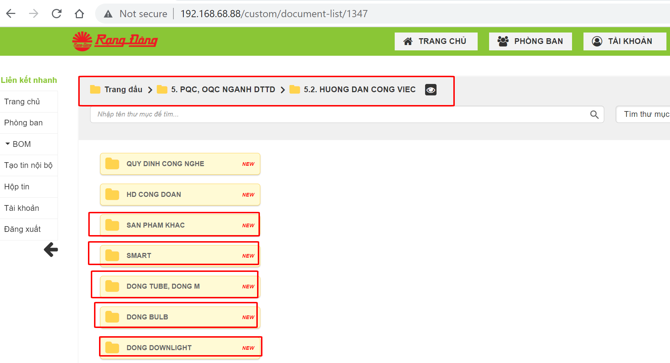
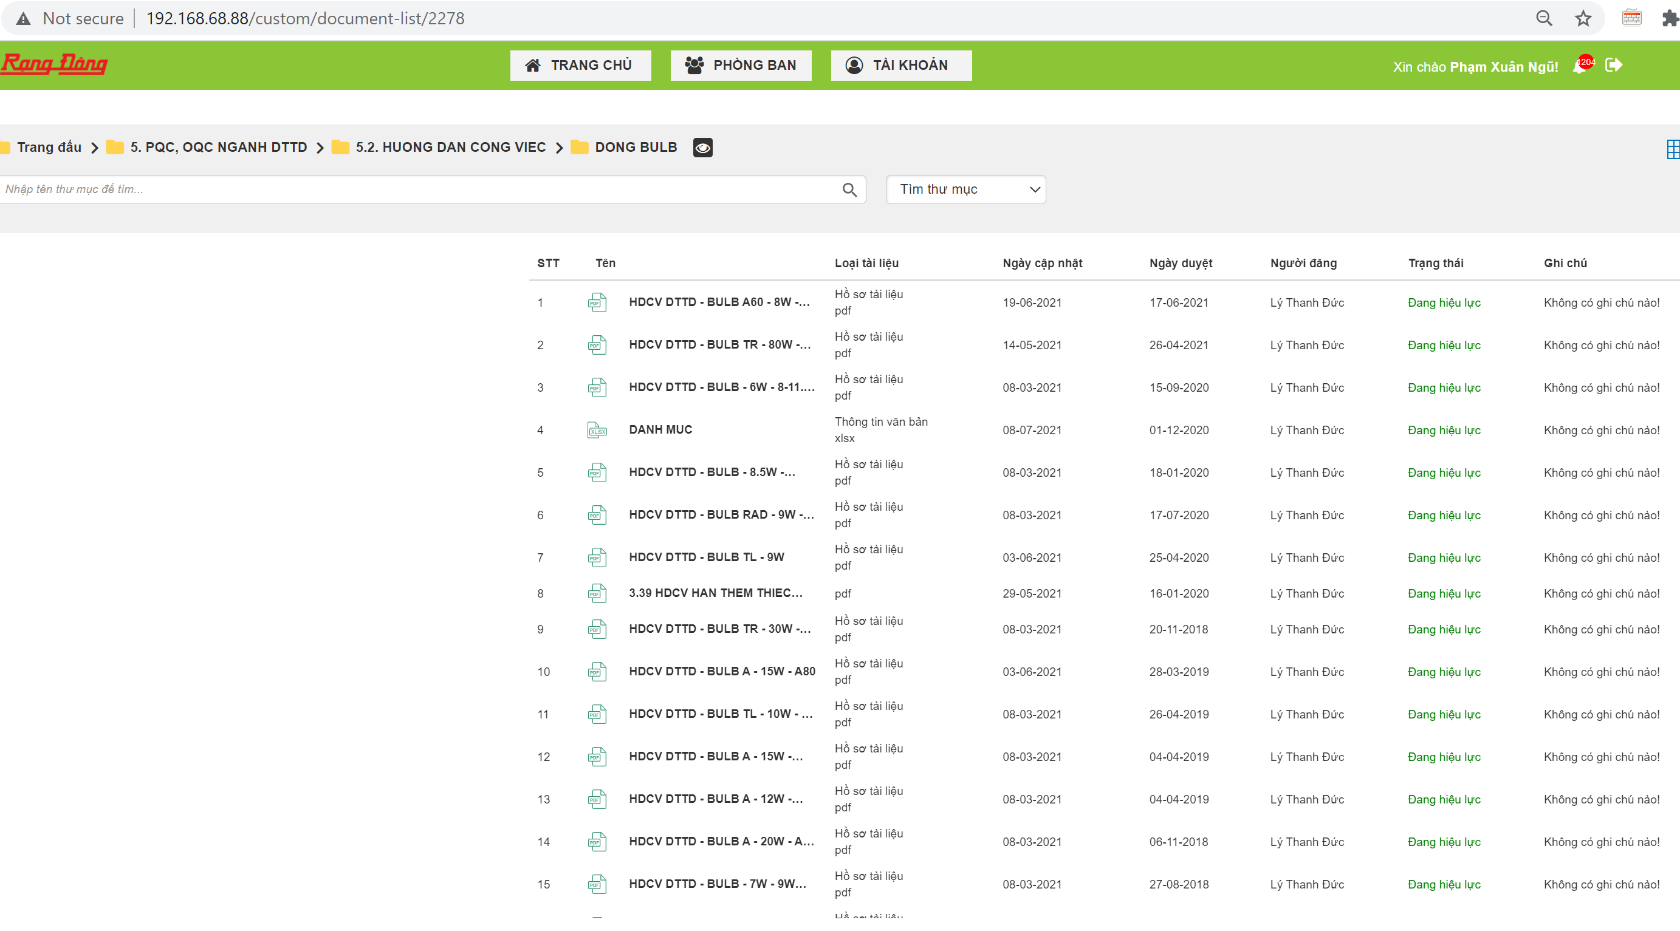
TPCL gọi HDCV ra theo chủng loại trên WEB lên màn hình ra DC1- LR Drv LED
File HDCV đã duyệt (.Pdf)

HDCV ONLINE LƯU TRÊN WEB HT QLCL

 |  |  |  |  |  |  |  | Hà Nội, ngày 22 tháng 7 năm 2021
 |  |  |  |  |  |  |  | Ngành ĐTTĐ

